Anuari FP 2019


Índex


Índex

1. Mercat de treball
2. Oferta i demanda
3. Règim general
4. Resum de tendències
5. Règim especial, FP dual i a distància
 | 5.A. RÈGIM ESPECIAL
 |  | 5.1. Matriculacions als estudis d'Arts plàstiques i disseny. Curs 2018/2019
 |  | 5.2. Matriculacions als estudis d'Arts plàstiques i disseny segons la titularitat i el cicle formatiu (N). Curs 2018/2019
 |  | 5.3. Matriculacions als estudis d'Arts plàstiques i disseny per sexe (N). Curs 2018/2019
 |  | 5.4. Matriculacions als estudis d'Arts plàstiques i disseny per edat (N). Curs 2018/2019
 |  | 5.5. Matriculacions als estudis d'Arts plàstiques i disseny per tipus d'estudis. Curs 2018/2019
 |  | 5.6. Matriculacions als Ensenyaments esportius. Curs 2018/2019
 |  | 5.7. Matriculacions als Ensenyaments esportius segons la titularitat i el cicle formatiu (N). Curs 2018/2019
 |  | 5.8. Matriculacions als Ensenyaments esportius per sexe (N). Curs 2018/2019
 |  | 5.9. Matriculacions als Ensenyaments esportius per edat (N). Curs 2018/2019
 |  | 5.10. Matriculacions als Ensenyaments esportius per tipus d'estudis. Curs 2018/2019
 |  | 5.11. Comparativa de les matriculacions en estudis d'FP de règim especial segons nivell territorial (N). Curs 2018/2019
 | 5.B. FP DUAL
 |  | 5.12. Matriculació en FP dual per grau (N). Curs 2018/2019
 |  | 5.13. Matriculacions en FP dual per família professional. Curs 2018/2019
 |  | 5.14. Pes de la matriculació en la modalitat dual respecte a la matriculació total per família professional. Curs 2018/2019
 |  | 5.15. Matriculacions en FP dual per sexe (N). Curs 2018/2019
 |  | 5.16. Nombre d'empreses que participen de l'FP dual segons família professional. 2019
 | 5.C. FP A DISTÀNCIA
 |  | 5.17. Matriculacions en FP inicial a distància per titularitat (N). Curs 2018/2019
 |  | 5.18. Matriculacions en FP inicial a distància per grau (N). Curs 2018/2019
 |  | 5.19. Matriculacions en FP inicial a distància per família professional. Curs 2018/2019
 |  | 5.20. Matriculacions en FP inicial a distància per sexe (N). Curs 2018/2019
 | Glossari
6. PFI i Formació Professional per a l'ocupació (FPO)
7. Itineraris educatius

5.1
5.A. RÈGIM ESPECIAL

5.1. Matriculacions als estudis d'Arts plàstiques i disseny. Curs 2018/2019
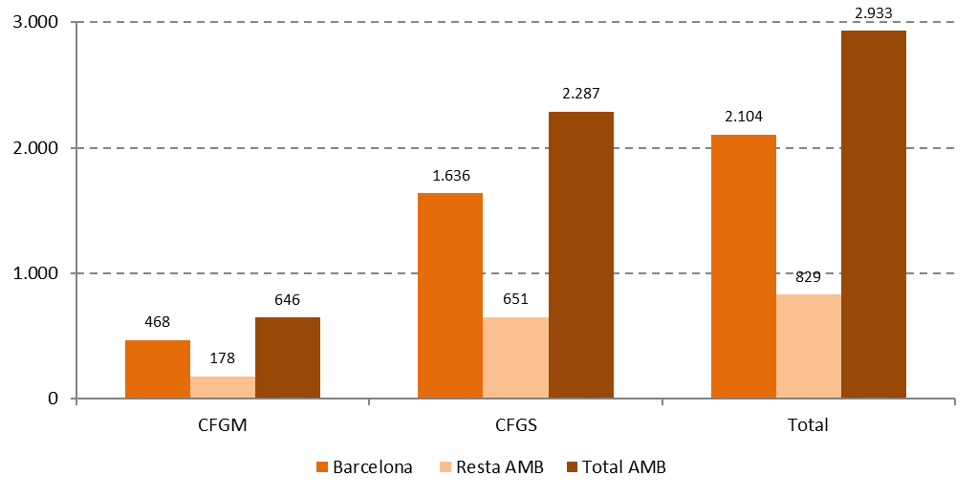

Àmbit | CFGM | CFGS | Total
Barcelona | 468 | 1,636 | 2,104
Resta AMB | 178 | 651 | 829
Total AMB | 646 | 2,287 | 2,933
%
Barcelona | 22% | 78% | 100%
Resta AMB | 21% | 79% | 100%
Total AMB | 22% | 78% | 100%

Font: Elaboració pròpia a partir de les dades del Departament d'Educació de la Generalitat de Catalunya

Comentari:
Al curs 2018/19 hi ha 2.933 persones matriculades a Arts plàstiques i disseny a l'AMB, que es reparteixen en 5 municipis: Barcelona (que sobresurt amb 2.104 matrícules), Badalona (258), L'Hospitalet de Llobregat (366), Sant Cugat del Vallès (148) i Sant Just Desvern (57). La gran majoria de matriculacions (un 78%) es produeixen al Grau Superior. El creixement d'alumnat respecte al curs 2016/17 és força considerable. Al total de l'AMB hi havia llavors 1.689 persones matriculades, el que suposa que s'ha produït un increment del 73%. A Barcelona aquest increment ha estat del 70%, mentre que a la resta de l'AMB ha sigut del 81%.

5.2
5.2. Matriculacions als estudis d'Arts plàstiques i disseny segons la titularitat i el cicle formatiu (N). Curs 2018/2019

Àmbit | Cicle | Públic | Privat | Total
Barcelona | CFGM | 306 | 162 | 468
 | CFGS | 1,378 | 258 | 1,636
 | Total | 1,684 | 420 | 2,104
Resta AMB | CFGM | 178 | 0 | 178
 | CFGS | 594 | 57 | 651
 | Total | 772 | 57 | 829
Total AMB | CFGM | 484 | 162 | 646
 | CFGS | 1,972 | 315 | 2,287
 | Total | 2,456 | 477 | 2,933
Font: Elaboració pròpia a partir de les dades del Departament d'Educació de la Generalitat de Catalunya

Matriculacions als estudis d'Arts plàstiques i disseny segons la titularitat i el cicle formatiu (%). Curs 2018/2019
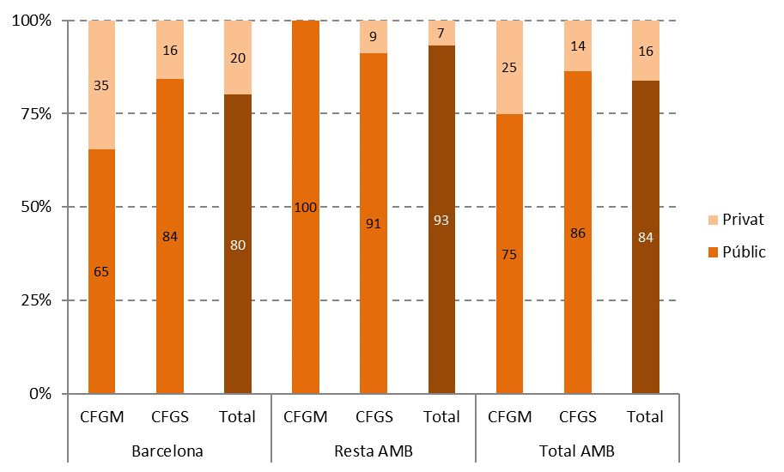

Font: Elaboració pròpia a partir de les dades del Departament d'Educació de la Generalitat de Catalunya

Comentari:
A l'AMB, la gran majoria de matrícules es concentren als centres públics (un 84%). En el cas del Grau Mitjà aquest pes és una mica menor: tres de cada quatre matrícules pertanyen a centres públics. Tal com succeeix als estudis d'FP de règim general, el pes del sector privat és considerablement major a Barcelona que a la resta de l'AMB. D'aquesta manera, a Barcelona un 35% de les matrícules de Grau Mitjà s'ubiquen a centres privats, així com un 16% de les de Grau Superior. En contrast, a la resta de l'AMB cap matrícula del Grau Mitjà i un 9% de Grau Superior pertanyen a centres privats.

5.3
5.3. Matriculacions als estudis d'Arts plàstiques i disseny per sexe (N). Curs 2018/2019

Àmbit | Dones | Homes | Total
Barcelona | 1,336 | 768 | 2,104
Resta de AMB | 483 | 346 | 829
Total AMB | 1,819 | 1,114 | 2,933
Font: Elaboració pròpia a partir de les dades del Departament d'Educació de la Generalitat de Catalunya

1.4.3. Matriculacions als estudis d'Arts plàstiques i disseny per sexe (%). Curs 2018/2019
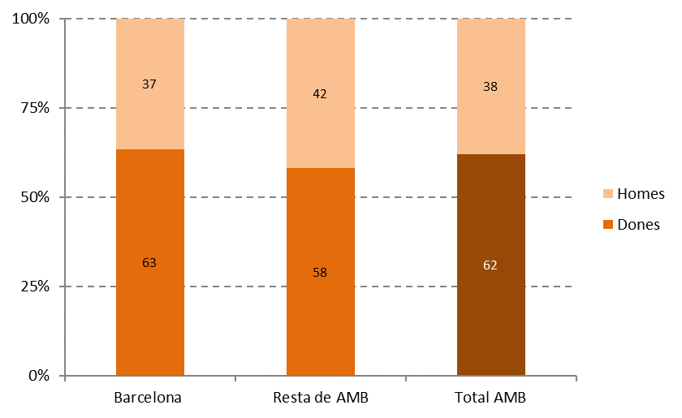

Font: Elaboració pròpia a partir de les dades del Departament d'Educació de la Generalitat de Catalunya

Comentari:
Al contrari del que succeeix als estudis d'FP de règim general, les dones tenen una major presència que els homes als estudis d'Arts plàstiques i disseny: representen un 62% de l'alumnat a l'AMB. Aquest major pes de les dones està més accentuat a Barcelona (63%), on de fet es concentren la majoria de matrícules, en comparació a la resta de l'AMB (on el percentatge de dones cau al 58%).

5.4
5.4. Matriculacions als estudis d'Arts plàstiques i disseny per edat (N). Curs 2018/2019

Edat | Barcelona | Resta AMB | Total AMB
16-25 | 1,633 | 737 | 2,370
26-35 | 286 | 71 | 357
36-45 | 104 | 10 | 114
46 i + | 81 | 11 | 92
Total | 2,104 | 829 | 2,933
Font: Elaboració pròpia a partir de les dades del Departament d'Educació de la Generalitat de Catalunya

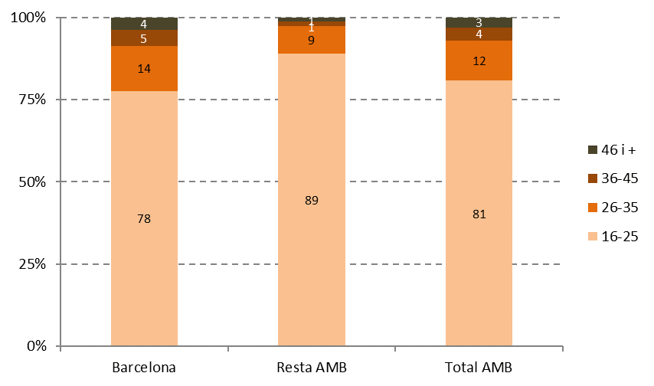
Matriculacions als estudis d'Arts plàstiques i disseny per edat (%). Curs 2018/2019

Font: Elaboració pròpia a partir de les dades del Departament d'Educació de la Generalitat de Catalunya

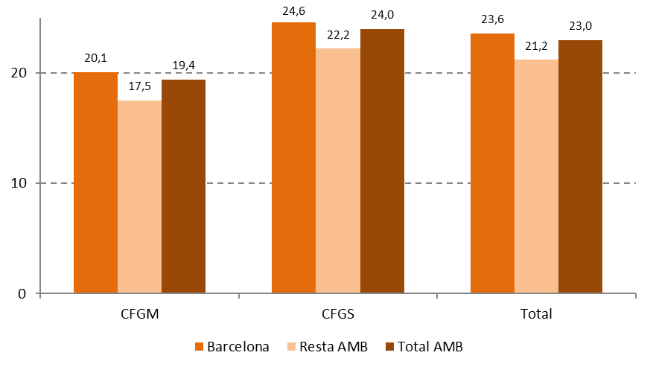
Edat mitjana de les persones matriculades als estudis d'Arts plàstiques i disseny per grau. Curs 2018/2019

Font: Elaboració pròpia a partir de les dades del Departament d'Educació de la Generalitat de Catalunya

Comentari:
La gran majoria de l'alumnat d'Arts plàstiques i disseny a l'AMB té entre 16 i 25 anys (un 81%), mentre que un 12% té entre 26 i 35 i el 7% restant és major de 35 anys. A Barcelona trobem una major presència d'alumnat entre 26 i 35 anys (un 14% del total), així com majors de 35 (un 9%), en comparació amb la resta de l'AMB, on els joves entre 16 i 25 anys suposen el 89% de l'alumnat. La mitjana d'edat a l'AMB és de 23 anys, lògicament inferior pel Grau Mitjà (19'4 anys) i més elevada pel Grau Superior (24 anys). Comparada amb l'edat mitjana dels estudis de règim general, l'edat mitjana d'Arts plàstiques i disseny és gairebé dos anys més elevada al Grau Superior, mentre que al Grau Mitjà és la mateixa. Aquesta diferència suggereix certa incorporació d'alumnat de major edat al Grau Superior, més enllà de la continuació d'estudis d'Arts plàstiques i disseny. En consonància amb el comentat anteriorment, l'edat mitjana a Barcelona és al voltant de dos anys i mig superior a la de la resta de l'AMB, tant al Grau Mitjà com al Superior.

5.5
5.5. Matriculacions als estudis d'Arts plàstiques i disseny per tipus d'estudis. Curs 2018/2019

Cicle / Estudis | N |  |  | %
 | Barcelona | Resta AMB | Total AMB | Barcelona | Resta AMB | Total AMB
CFGM
Assistència al producte gràfic imprès | 113 | 146 | 259 | 24% | 82% | 40%
Assistència al producte gràfic interactiu | 178 | 32 | 210 | 38% | 18% | 33%
Decoració ceràmica | 51 | - | 51 | 11% | - | 8%
Animació en circ | 37 | - | 37 | 8% | - | 6%
Revestiments murals | 36 | - | 36 | 8% | - | 6%
Reproduccions artístiques en fusta | 23 | - | 23 | 5% | - | 4%
Forja artística | 23 | - | 23 | 5% | - | 4%
Floristeria | 5 | - | 5 | 1% | - | 1%
Fosa artística i galvanoplàstia | 1 | - | 1 | 0.2% | - | 0.2%
Talla artística en fusta | 1 | - | 1 | 0.2% | - | 0.2%
Total | 468 | 178 | 646 | 100% | 100% | 100%
CFGS
Il·lustració | 226 | 140 | 366 | 14% | 22% | 16%
Gràfica publicitària | 121 | 109 | 230 | 7% | 17% | 10%
Projectes i direcció d'obres decoració | 204 | 23 | 227 | 12% | 4% | 10%
Joieria artística | 155 | - | 155 | 9% | - | 7%
Gràfica impressa | 66 | 61 | 127 | 4% | 9% | 6%
Fotografia | 27 | 98 | 125 | 2% | 15% | 5%
Gràfica interactiva | 74 | 32 | 106 | 5% | 5% | 5%
Tècniques d'actuació teatral | 100 | - | 100 | 6% | - | 4%
Animació | - | 94 | 94 | - | 14% | 4%
Estilisme d'indumentària | 84 | - | 84 | 5% | - | 4%
Modelisme industrial | 84 | - | 84 | 5% | - | 4%
Arts aplicades al mur | 78 | - | 78 | 5% | - | 3%
Còmic | 51 | 18 | 69 | 3% | 3% | 3%
Tècniques escultòriques | 51 | 14 | 65 | 3% | 2% | 3%
Art tèxtil | 58 | - | 58 | 4% | - | 3%
Gràfica audiovisual | - | 42 | 42 | - | 6% | 2%
Animació (videojocs i entorn virtual) | 36 | - | 36 | 2% | - | 2%
Gravat i tècniques d'estampació | 35 | - | 35 | 2% | - | 2%
Arquitectura efímera | 30 | - | 30 | 2% | - | 1%
Ceràmica artística | 20 | - | 20 | 1% | - | 1%
Escultura aplicada a l'espectacle | 19 | - | 19 | 1% | - | 1%
Estampacions i tintatges artístcics | 17 | - | 17 | 1% | - | 1%
Modelisme i matriceria ceràmica | - | 17 | 17 | - | 3% | 1%
Enquadernació artíctica | 16 | - | 16 | 1% | - | 1%
Moblament | 15 | - | 15 | 1% | - | 1%
Gràfica audiovisual (infografia 3D) | 13 | - | 13 | 1% | - | 1%
Arts del circ | 12 | - | 12 | 1% | - | 1%
Modelisme i maquetisme | 8 | - | 8 | 0.5% | - | 0.3%
Aparadorisme | 8 | - | 8 | 0.5% | - | 0.3%
Arts aplicades de l'escultura | 5 | 3 | 8 | 0.3% | 0.5% | 0.3%
Esmalt artístic al foc sobre metalls | 8 | - | 8 | 0.5% | - | 0.3%
Art floral | 7 | - | 7 | 0.4% | - | 0.3%
Elements de jardí | 5 | - | 5 | 0.3% | - | 0.2%
Puntes artístiques | 3 | - | 3 | 0.2% | - | 0.1%
Total | 1,636 | 651 | 2,287 | 100% | 100% | 100%
Font: Elaboració pròpia a partir de les dades del Departament d'Educació de la Generalitat de Catalunya

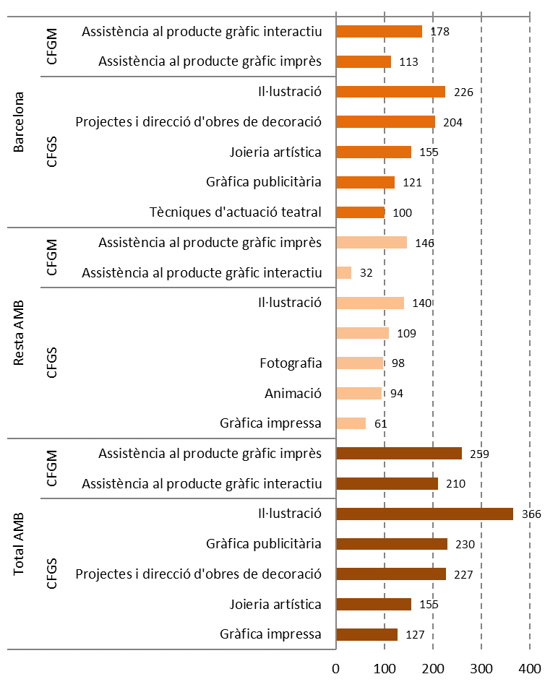
Estudis d'Arts plàstiques i disseny amb major número de matriculacions per tipus d'estudis. Curs 2018/2019

Font: Elaboració pròpia a partir de les dades del Departament d'Educació de la Generalitat de Catalunya

Comentari:
El major nombre d'alumnat a Barcelona es correspon amb una major presència de diferents tipus d'estudis en comparació amb la resta de l'AMB: hi ha 8 titulacions al Grau Mitjà que tan sols es troben a Barcelona i 22 al Superior, mentre que tan sols tres titulacions no estan a Barcelona però sí a la resta de l'AMB (Animació, Gràfica audiovisual i Modelisme i matriceria ceràmica, totes tres del Grau Superior). L'alumnat d'Arts plàstiques i disseny es concentra en poques titulacions. A Barcelona, un 62% de les matrícules del Grau Mitjà s'ubiquen a Assistència al producte gràfic interactiu i Assistència al producte gràfic imprès. Al Grau Superior, on trobem moltes més titulacions, gairebé la meitat de les matrícules (un 49%) es concentren en cinc titulacions: Il·lustració, Projectes i direcció d'obres de decoració, Joieria artística, Gràfica publicitària i Tècniques d'actuació teatral. A la resta de l'AMB aquesta concentració de matrícules està encara més accentuada. Així, al Grau Mitjà tot l'alumnat pertany a dos únics estudis: Assistència al producte gràfic imprès i Assistència al producte gràfic interactiu. Al Grau Superior, més de tres quartes parts de l'alumnat (77%) està matriculat a cinc estudis: Il·lustració, Gràfica publicitària, Projectes i direcció d'obres de decoració, Joieria artística i Gràfica impresa.

5.6
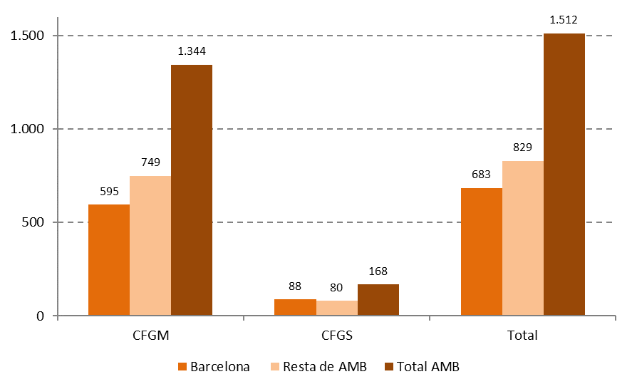
5.6. Matriculacions als Ensenyaments esportius. Curs 2018/2019

Àmbit | CFGM | CFGS | Total
Barcelona | 595 | 88 | 683
Resta de AMB | 749 | 80 | 829
Total AMB | 1,344 | 168 | 1,512
%
Barcelona | 87% | 13% | 100%
Resta de AMB | 90% | 10% | 100%
Total AMB | 89% | 11% | 100%

Font: Elaboració pròpia a partir de les dades del Departament d'Educació de la Generalitat de Catalunya

Comentari:
A l'AMB hi ha 1.512 persones matriculades als Ensenyaments esportius, que es reparteixen desigualment en 9 municipis: Barcelona (683), Esplugues de Llobregat (408), Sant Cugat del Vallès (195), Badalona (75), Castelldefels (52), Sant Adrià de Besòs (35), Sant Feliu de Llobregat (24), L'Hospitalet de Llobregat (23), Santa Coloma de Gramenet (17). Així, Barcelona aglutina el 45% de l'alumnat de l'AMB, mentre que Esplugues de Llobregat recull un 27% (és a dir, gairebé tres de cada quatre alumnes estudien en una d'aquestes dues ciutats). En termes generals, als diferents estudis d'FP hi ha més alumnat al Grau Superior que al Mitjà. En contrast, als Ensenyaments esportius, la gran majoria de l'alumnat (un 89%) pertany al Grau Mitjà.

5.7
5.7. Matriculacions als Ensenyaments esportius segons la titularitat i el cicle formatiu (N). Curs 2018/2019

Àmbit | Cicle | Públic | Privat | Total
Barcelona | CFGM | 250 | 345 | 595
 | CFGS | 13 | 75 | 88
 | Total | 263 | 420 | 683
Resta AMB | CFGM | 522 | 227 | 749
 | CFGS | 73 | 7 | 80
 | Total | 595 | 234 | 829
Total AMB | CFGM | 772 | 572 | 1,344
 | CFGS | 86 | 82 | 168
 | Total | 858 | 654 | 1,512
Font: Elaboració pròpia a partir de les dades del Departament d'Educació de la Generalitat de Catalunya

Matriculacions als Ensenyaments esportius segons la titularitat i el cicle formatiu (%). Curs 2018/2019
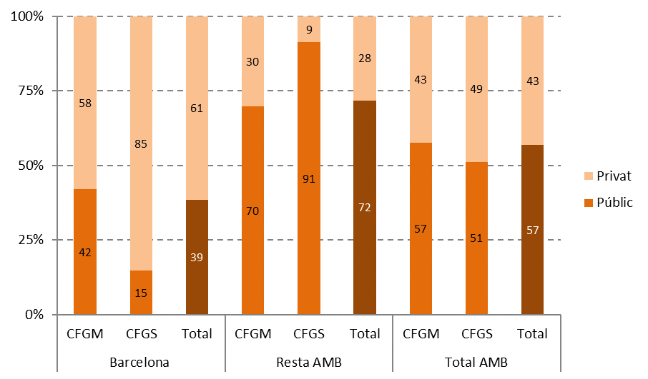

Font: Elaboració pròpia a partir de les dades del Departament d'Educació de la Generalitat de Catalunya

Comentari:
Si considerem el total de l'AMB, observem que hi ha una lleugera preponderància de la titularitat pública als Ensenyaments esportius: un 57% de l'alumnat està matriculat en centres públics, sense grans diferències entre el Grau Mitjà i el Superior. Ara bé, aquesta realitat canvia radicalment segons el territori específic. Així, a Barcelona les matrícules a centres públics representen un 39% (el 42% al Grau Mitjà i tan sols un 15% al Grau Superior). En contrast, a la resta de l'AMB l'alumnat a centres públics suposa el 72% (un 70% al Grau Mitjà i un 91% al Grau Superior). Així, el pes relatiu dels centres privats als Ensenyaments esportius a Barcelona i la resta de l'AMB són molt similars a aquells als estudis d'FP de règim general.

5.8
5.8. Matriculacions als Ensenyaments esportius per sexe (N). Curs 2018/2019

Àmbit | Dones | Homes | Total
Barcelona | 82 | 601 | 683
Resta de AMB | 129 | 700 | 829
Total AMB | 211 | 1,301 | 1,512
Font: Elaboració pròpia a partir de les dades del Departament d'Educació de la Generalitat de Catalunya

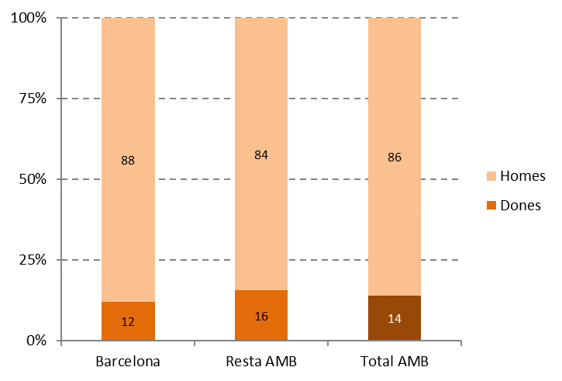
Matriculacions als Ensenyaments esportius per sexe (%). Curs 2018/2019

Font: Elaboració pròpia a partir de les dades del Departament d'Educació de la Generalitat de Catalunya

Comentari:
Les diferències de gènere als Ensenyaments esportius són força rellevants. A l'AMB, tan sols un 14% de l'alumnat són dones, xifra que cau al 12% al cas de Barcelona i augmenta fins al 16% a la resta de l'AMB.

5.9
5.9. Matriculacions als Ensenyaments esportius per edat (N). Curs 2018/2019

Edat | Barcelona | Resta AMB | Total AMB
15-25 | 534 | 617 | 1,151
26-35 | 100 | 119 | 219
36-45 | 31 | 53 | 84
46 i + | 14 | 40 | 54
Total | 679 | 829 | 1,508
Font: Elaboració pròpia a partir de les dades del Departament d'Educació de la Generalitat de Catalunya

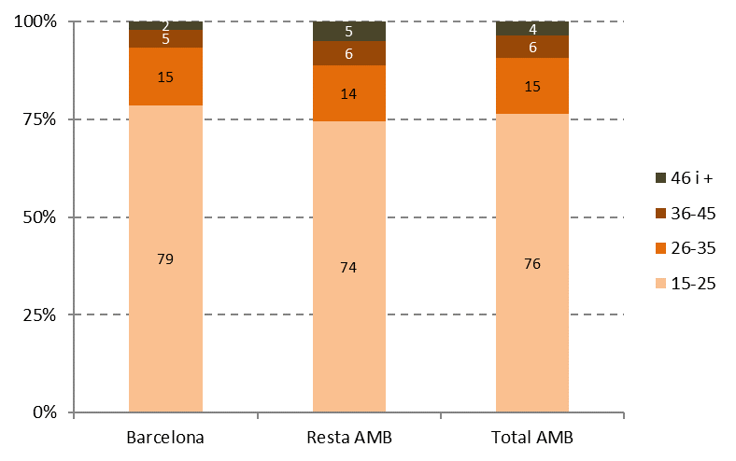
Matriculacions als Ensenyaments esportius per edat (%). Curs 2018/2019

Font: Elaboració pròpia a partir de les dades del Departament d'Educació de la Generalitat de Catalunya

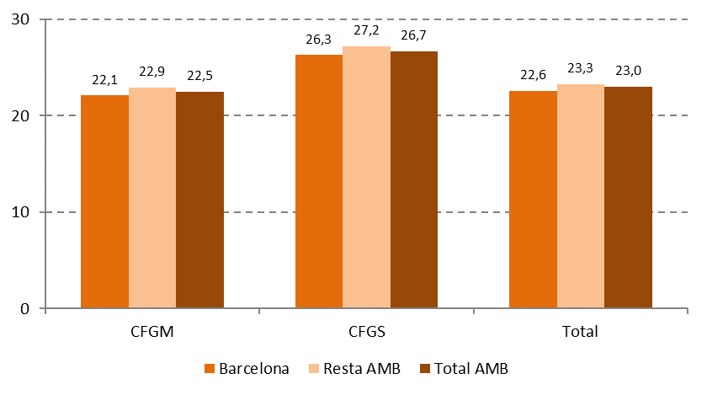
Edat mitjana de les persones matriculades als Ensenyaments esportius per grau. Curs 2018/2019

Font: Elaboració pròpia a partir de les dades del Departament d'Educació de la Generalitat de Catalunya

Comentari:
Al voltant de tres de cada quatre alumnes d'Ensenyaments esportius a l'AMB té entre 15 i 25 anys, mentre que tan sols un 10% és major de 35 anys. A Barcelona aquest grup més jove gairebé arriba al 80%, mentre que a la resta de l'AMB una de cada quatre persones és major de 25 anys. Lògicament, l'edat està molt relacionada amb el grau que es cursa. Si a l'AMB l'edat mitjana dels Ensenyaments esportius en general és de 23 anys, al Grau Mitjà és de 22'5 anys i al Superior de 26'7. Aquesta diferència, però, suggereix també una certa incorporació d'alumnat de major edat al Grau Superior, més enllà de la continuació dels Ensenyaments esportius. A Barcelona l'edat mitjana és gairebé un any inferior que a la resta de l'AMB, tant al Grau Mitjà com al Superior.

5.10
5.10. Matriculacions als Ensenyaments esportius per tipus d'estudis. Curs 2018/2019

Cicle / Estudis | Barcelona | Resta AMB | Total AMB
CFGM
Futbol | 280 | 259 | 539
Salvament i socorrisme | 151 | 126 | 277
Vela amb aparell fix | - | 119 | 119
Basquetbol | 37 | 57 | 94
Muntanya mitjana | 31 | 51 | 82
Esquí alpí | 47 | 7 | 54
Atletisme | 4 | 27 | 31
Futbol sala | 6 | 23 | 29
Judo i defensa | - | 25 | 25
Surf de neu | 14 | 6 | 20
Disciplines hípiques de salt, dome i concurs complet | - | 16 | 16
Esgrima | - | 12 | 12
Discipl. hípiques de resist., orientació i turisme eqüestre | - | 10 | 10
Handbol | 1 | 8 | 9
Alta muntanya | 8 | - | 8
Escalada | 6 | - | 6
Descens de barrancs | 4 | - | 4
Esquí de fons | 4 | - | 4
Busseig esportiu amb escafandre autònom | 2 | - | 2
Piragüisme en aigües braves | - | 2 | 2
Piragüisme en aigües tranquil·les | - | 1 | 1
Total | 595 | 749 | 1,344
CFGS
Futbol | 75 | 32 | 107
Basquetbol | - | 22 | 22
Vela amb aparell fix | - | 15 | 15
Salvament i socorrisme | 13 | 1 | 14
Atletisme | - | 10 | 10
Total | 88 | 80 | 168
Font: Elaboració pròpia a partir de les dades del Departament d'Educació de la Generalitat de Catalunya

Estudis d'Ensenyaments esportius amb major nombre de matriculacions. Curs 2018/2019
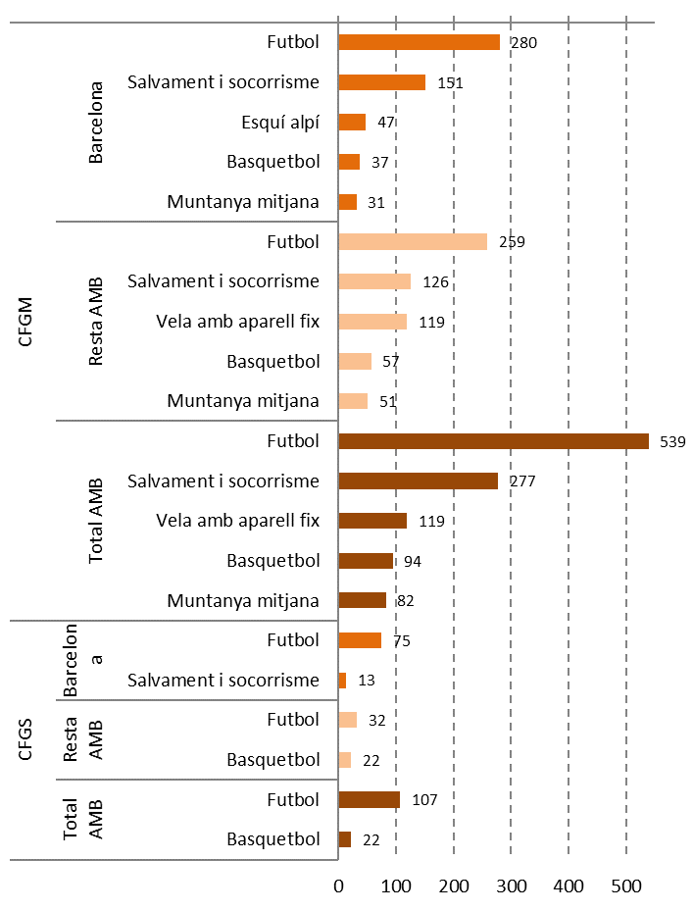

Font: Elaboració pròpia a partir de les dades del Departament d'Educació de la Generalitat de Catalunya

Comentaris:
Si ens fixem en el tipus d'estudis que compta amb més persones matriculades, veiem que el Futbol destaca molt clarament. Entre els 21 diferents tipus d'estudis del Grau Mitjà, el Futbol aglutina un 40% de les matrícules de tota l'AMB, seguit per Salvament i socorrisme amb un 21%. Al Grau Superior, on hi trobem 5 estudis a l'AMB, el Futbol abasta un 64% de l'alumnat. A Barcelona hi ha una considerable concentració de l'alumnat en pocs estudis. D'aquesta manera, un 72% de les matrícules del Grau Mitjà s'emmarquen en els estudis de Futbol i Salvament i socorrisme. Si considerem els cinc estudis més recurrents d'aquest grau entre els 15 que trobem a la ciutat, aquests impliquen a un 92% de l'alumnat. Al grau superior, un 85% de l'alumnat estudia Futbol, metre que el 15% restant cursa Salvament i socorrisme. A la resta de l'AMB, Futbol i Salvament i socorrisme engloben a un 51% de l'alumnat del Grau Mitjà. Un 82% de les matrícules d'aquest grau corresponen amb els cinc estudis que mostra el gràfic. Al Grau Superior, on trobem més diversificació d'estudis que a Barcelona, els estudis de Futbol concentren un 40% de l'alumnat, mentre que a Basquetbol trobem un 28%.

5.11
5.11. Comparativa de les matriculacions en estudis d'FP de règim especial segons nivell territorial (N). Curs 2018/2019

Estudis | Barcelona | Resta AMB | Total AMB | Catalunya
Arts plàstiques i disseny | 2,104 | 829 | 2,933 | 5,216
Ensenyaments esportius | 683 | 829 | 1,512 | 4,185
Font: Elaboració pròpia a partir de les dades del Departament d'Educació de la Generalitat de Catalunya

Comparativa del pes de la matriculació en estudis d'FP de règim especial segons nivell territorial (%). Curs 2018/2019
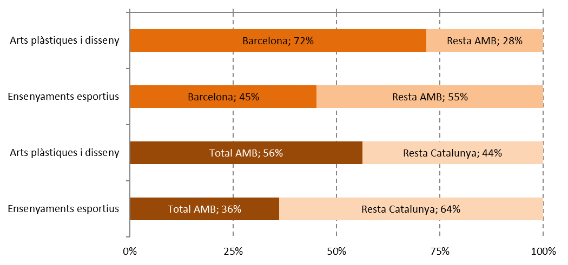

Font: Elaboració pròpia a partir de les dades del Departament d'Educació de la Generalitat de Catalunya

Comentari:
Aquest gràfic mostra la rellevància de l'AMB en general i Barcelona en particular envers els estudis d'FP de règim especial. En relació als estudis d'Arts plàstiques i disseny, l'AMB aglutina més de la meitat (el 56%) de tot l'alumnat de Catalunya. Alhora, un 72% de l'alumnat de l'AMB es concentra a Barcelona. De fet, la ciutat de Barcelona concentra el 40% de tota la matriculació de Catalunya en Arts plàstiques i disseny de Catalunya. En quant als Ensenyaments esportius, aquest pes de l'AMB i Barcelona és menor, encara que molt rellevant. Més d'un terç (un 36%) de tot l'alumnat de Catalunya cursa estudis a l'AMB. I, al seu torn, prop de la meitat (un 45%) de les matrícules de l'AMB es concentren a Barcelona. Així, un 15% de tot l'alumnat de Catalunya en Ensenyaments esportius es forma a la ciutat de Barcelona.

5.12
5.B. FP DUAL

5.12. Matriculació en FP dual per grau (N). Curs 2018/2019

Àmbit | CFGM | CFGS | Total
Barcelona | 366 | 1,051 | 1,417
Resta AMB | 415 | 888 | 1,303
Total AMB | 781 | 1,939 | 2,720
Font: Elaboració pròpia a partir de les dades del Departament d'Educació de la Generalitat de Catalunya

Matriculació en FP dual per grau (%). Curs 2018/2019
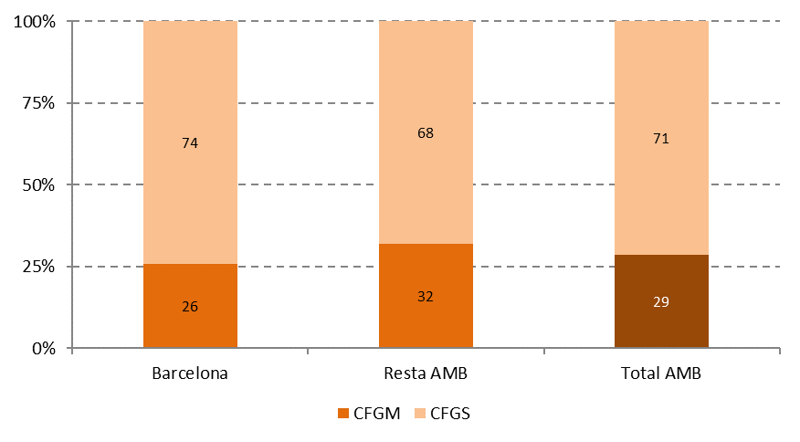

Font: Elaboració pròpia a partir de les dades del Departament d'Educació de la Generalitat de Catalunya

Comentari:
L'FP dual, implantada des del curs 2012/13, combina l'activitat formativa amb l'activitat laboral en una empresa. En total hi ha 2.720 alumnes a la modalitat dual al curs 2018/19 a l'AMB, el que representa un descens de gairebé el 10% respecte al curs 2016/17, quan hi havia 3.014 matriculacions. Aquest descens contrasta amb la tendència general del nombre total de persones matriculades en FP, que és creixent (veure taula i gràfic 3.1). La modalitat dual té molt més pes al Grau Superior, que aglutina al 71% de l'alumnat d'FP dual a l'AMB (el 74% a Barcelona i el 68% a la resta de l'AMB). Les empreses podrien trobar al Grau Superior alumnat amb un nivell de formació més elevat. De fet, a l'AMB l'alumnat en modalitat dual és un 3% del total de matrícules al Grau Mitjà, pes que es duplica fins al 6% al Grau Superior. Considerades conjuntament, un 5% de totes les matrícules en FP són en modalitat dual.

5.13
5.13. Matriculacions en FP dual per família professional. Curs 2018/2019

Família professional | Barcelona | Resta AMB | Total AMB
Administració i gestió | 315 | 231 | 546
Comerç i màrqueting | 133 | 197 | 330
Serveis socioculturals i a la comunitat | 191 | 134 | 325
Informàtica i comunicacions | 142 | 174 | 316
Electricitat i electrònica | 138 | 123 | 261
Transport i manteniment de vehicles | 164 | 87 | 251
Fabricació mecànica | 77 | 69 | 146
Instal·lació i manteniment | 37 | 92 | 129
Sanitat | 53 | 63 | 116
Química | 4 | 73 | 77
Activitats fisicoesportives | 36 | 7 | 43
Hoteleria i turisme | 37 | 1 | 38
Agrària | 31 | 3 | 34
Imatge personal | 16 | 18 | 34
Edificació i obra civil | 17 | 1 | 18
Imatge i so | n.o. | 15 | 15
Arts gràfiques | 11 | 1 | 12
Energia i aigua | 0 | 10 | 10
Indústries alimentàries | 10 | n.o. | 10
Fusta, moble i suro | 0 | 4 | 4
Seguretat i medi ambient | 3 | n.o. | 3
Tèxtil, confecció i pell | 2 | n.o. | 2
Total | 1,417 | 1,303 | 2,720
Font: Elaboració pròpia a partir de les dades del Departament d'Educació de la Generalitat de Catalunya

Famílies professionals amb major nombre de matriculacions en FP dual. Curs 2018/2019
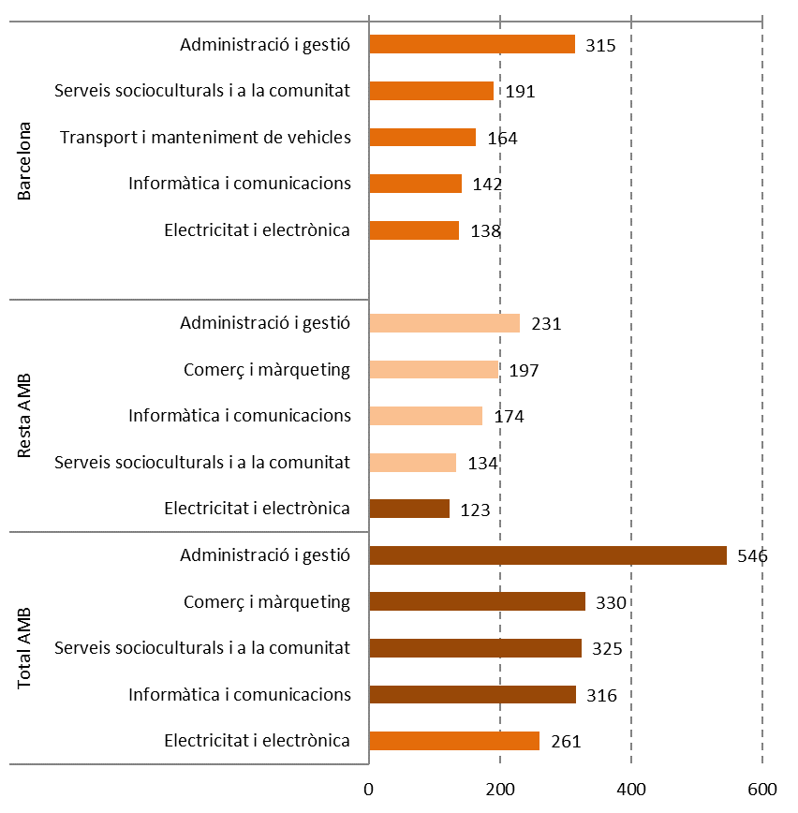

Font: Elaboració pròpia a partir de les dades del Departament d'Educació de la Generalitat de Catalunya

Comentari:
A l'AMB existeix oferta d'FP en modalitat dual per totes les 22 famílies professionals presents en aquesta àrea. D'aquestes, on més matriculació en modalitat dual hi ha és a Administració i gestió, Comerç i màrqueting, Serveis socioculturals i a la comunitat, Informàtica i comunicacions, i Electricitat i electrònica. Entre aquestes cinc famílies trobem aquelles amb major matriculació total d'alumnat en FP inicial (veure taula 3.10), amb l'excepció de Sanitat. En quant als àmbits territorials, la diferència més ressenyable és que a Barcelona hi ha més matriculació dual a Transport i manteniment de vehicles que a Comerç i màrqueting. La distribució de l'alumnat en modalitat dual és força desigual: a l'AMB, les cinc famílies anteriors concentren el 65% del total de l'alumnat en modalitat dual, mentre que, a l'altre extrem, 10 famílies aglutinen tan sols al 5%. Aquesta estructura es reprodueix tant a Barcelona com a la resta de l'AMB amb molt poques diferències.

5.14
5.14. Pes de la matriculació en la modalitat dual respecte a la matriculació total per família professional. Curs 2018/2019

Família professional | Pes dual Barcelona | Pes dual Resta AMB | Pes dual Total AMB
Instal·lació i manteniment | 6% | 18% | 12%
Fabricació mecànica | 12% | 11% | 11%
Electricitat i electrònica | 11% | 10% | 11%
Administració i gestió | 11% | 8% | 10%
Agrària | 12% | 3% | 10%
Edificació i obra civil | 9% | 2% | 7%
Comerç i màrqueting | 4% | 13% | 7%
Transport i manteniment de vehicles | 7% | 7% | 7%
Energia i aigua | 0% | 77% | 6%
Química | 1% | 10% | 6%
Serveis socioculturals i a la comunitat | 5% | 5% | 5%
Informàtica i comunicacions | 4% | 5% | 4%
Fusta, moble i suro | 0% | 7% | 3%
Indústries alimentàries | 3% | n.o. | 2%
Seguretat i medi ambient | 2% | n.o. | 2%
Arts gràfiques | 3% | 0% | 2%
Imatge personal | 1% | 2% | 1%
Sanitat | 1% | 2% | 1%
Activitats fisicoesportives | 2% | 0% | 1%
Hoteleria i turisme | 1% | 0% | 1%
Tèxtil, confecció i pell | 1% | n.o. | 1%
Imatge i so | n.o. | 12% | 1%
Total | 4% | 6% | 5%
Font: Elaboració pròpia a partir de les dades del Departament d'Educació de la Generalitat de Catalunya
n.o. = no hi ha oferta d'FP dual (font: mapa de centres d'FP dual, XTEC, Departament d'Ensenyament de la Generalitat de Catalunya).

Famílies professionals amb major pes de la matriculació en la modalitat dual respecte a la matriculació total. Curs 2018/2019
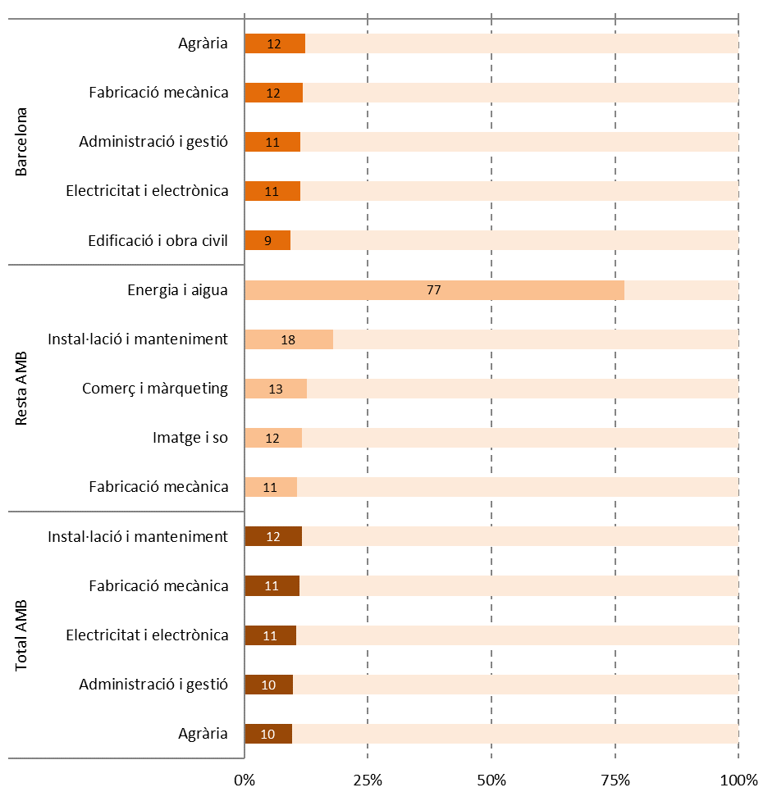

Font: Elaboració pròpia a partir de les dades del Departament d'Educació de la Generalitat de Catalunya

Comentari:
La matriculació en modalitat dual representa el 5% de les matrícules en FP inicial (presencial i semipresencial) a l'AMB (4% a Barcelona i 6% a la resta de l'AMB). Ara bé, aquest pes relatiu de l'alumnat dual (és a dir, les matrícules en modalitat dual dividides entre el total de matrícules a cada família, veure taula 3.10) no es distribueix de forma equitativa entre les diferents famílies professionals. Així, a l'AMB l'alumnat dual representa entre el 10% i el 12% als estudis d'Instal·lació i manteniment, Fabricació mecànica, Electricitat i electrònica, Administració i gestió, i Agrària. Si ens fixem en Barcelona, entre aquestes cinc famílies amb més pes de l'FP dual (entre un 9% i un 12%) també trobem Edificació i obra civil, en comptes d'Instal·lació i manteniment. A la resta de l'AMB, a Energia i aigua el pes de les matrícules en la modalitat dual és del 77% (10 matrícules duals d'un total de 13), seguit d'Instal·lació i manteniment (18%), Comerç i màrqueting (13%), Imatge i so (12%) i Fabricació mecànica (11%). A 11 famílies professionals de l'AMB el percentatge de matrícules en modalitat dual és menor al 5%. A Barcelona, a 13 famílies professionals el pes de la modalitat és menor al 5% i a una no hi ha oferta d'aquesta modalitat (Imatge i so), mentre que a la resta de l'AMB es tracta de 7 famílies amb un pes menor al 5% i 3 sense oferta d'FP dual (Indústries alimentàries, Seguretat i medi ambient, Tèxtil, confecció i pell).

5.15
5.15. Matriculacions en FP dual per sexe (N). Curs 2018/2019

Àmbit | Dones | Homes | Total
Barcelona | 563 | 854 | 1,417
Resta AMB | 466 | 837 | 1,303
Total AMB | 1,029 | 1,691 | 2,720
Font: Elaboració pròpia a partir de les dades del Departament d'Educació de la Generalitat de Catalunya

Matriculacions en FP dual per sexe (%). Curs 2018/2019
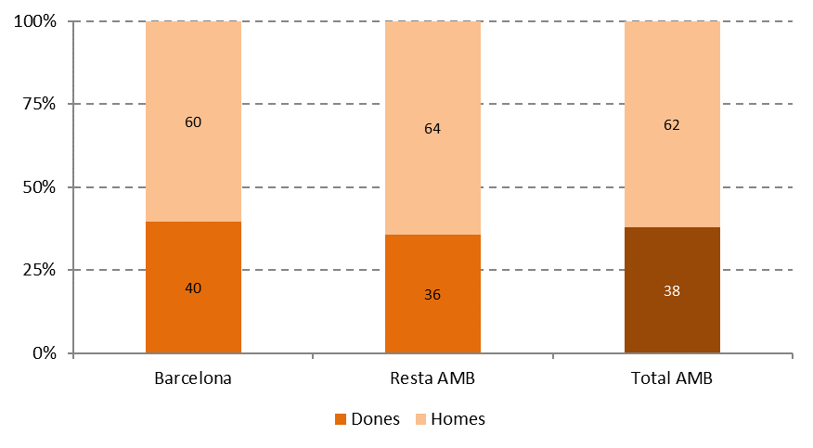

Font: Elaboració pròpia a partir de les dades del Departament d'Educació de la Generalitat de Catalunya

Comentari:
Si havíem vist que les dones tenen menys presència que els homes als estudis d'FP inicial (veure taula i gràfic 3.6), encara estan més infrarrepresentades en la modalitat dual. Així, a l'AMB tan sols un 38% de l'alumnat d'FP dual són dones. A Barcelona aquest percentatge arriba al 40%, mentre que a la resta de l'AMB les dones són poc més d'un terç (36%) del total de l'alumnat.

5.17
5.C. FP A DISTÀNCIA

5.17. Matriculacions en FP inicial a distància per titularitat (N). Curs 2018/2019

Àmbit | Públic | Privats | Total
Barcelona | 12,012 | 5,481 | 17,493
Resta AMB | - | 1,756 | 1,756
Total AMB | 12,012 | 7,237 | 19,249
Font: Elaboració pròpia a partir de les dades del Departament d'Educació de la Generalitat de Catalunya

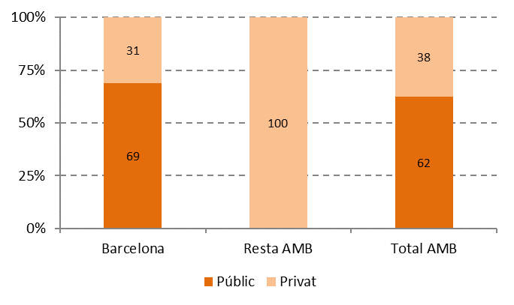
Matriculacions en FP inicial a distància per titularitat (%). Curs 2018/2019

Font: Elaboració pròpia a partir de les dades del Departament d'Educació de la Generalitat de Catalunya

Comentari:
La matriculació d'FP inicial a distància continua la seva tendència creixent, arribant a les 19.249 matrícules a l'AMB al curs 2018/19. Aquesta xifra representa un creixement del 18% respecte al curs 2016/17, quan hi havia 16.326 alumnes a distància. Específicament, aquest creixement s'ha produït a les matriculacions a centres privats (3.412 noves places), mentre que l'alumnat a centres públics ha disminuït (en 489 places). A Barcelona, el 69% de les 17.493 persones matriculades a FP a distància estudien a centres públics, mentre que a la resta de l'AMB la totalitat de les 1.756 places a distància pertanyen a centres privats. A banda de Barcelona, la resta de l'alumnat està matriculat a L'Hospitalet de Llobregat (660 alumnes), Badalona (448), Cornellà de Llobregat (381), Sant Adrià de Besòs (226), Esplugues de Llobregat (33) i Sant Vicenç dels Horts (8).

5.18
5.18. Matriculacions en FP inicial a distància per grau (N). Curs 2018/2019

Àmbit | CFGM | CFGS | Total
Barcelona | 4,897 | 12,596 | 17,493
Resta AMB | 440 | 1,316 | 1,756
Total AMB | 5,337 | 13,912 | 19,249
Font: Elaboració pròpia a partir de les dades del Departament d'Educació de la Generalitat de Catalunya

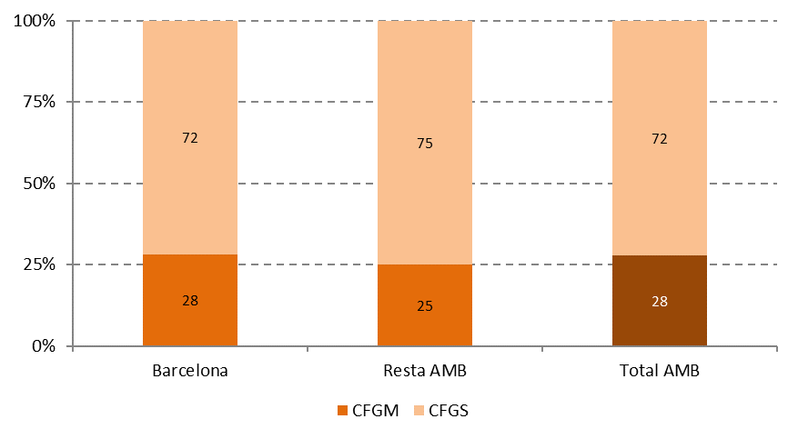
Matriculacions en FP inicial a distància per grau (%). Curs 2018/2019

Font: Elaboració pròpia a partir de les dades del Departament d'Educació de la Generalitat de Catalunya

Comentari:
L'alumnat d'FP a distància té força més pes al Grau Superior, que aglutina al 72% de les matrícules en aquesta modalitat a l'AMB (al 72% a Barcelona i tres de cada quatre a la resta de l'AMB). La matriculació en FP a distància és especialment elevada a la ciutat de Barcelona. Al Grau Superior, l'alumnat a distància (12.596) ja supera la meitat de l'alumnat presencial i semipresencial (22.831) (veure taula i gràfic 3.1), mentre que al Grau Mitjà les matrícules a distància equivalen a un 37% d'aquelles presencials i semipresencials. A la resta de l'AMB la realitat és força diferent: l'alumnat a distància equival a un 4% de l'alumnat presencial i sempresencial al Grau Mitjà i a un 12% quan es tracta del Grau Superior.

5.19
5.19. Matriculacions en FP inicial a distància per família professional. Curs 2018/2019

Família professional | Barcelona | Resta AMB | Total AMB
Sanitat | 3,377 | 944 | 4,321
Serveis socioculturals i a la comunitat | 4,071 | 143 | 4,214
Administració i gestió | 3,557 | 247 | 3,804
Informàtica i comunicació | 3,635 | - | 3,635
Comerç i màrqueting | 1,417 | - | 1,417
Imatge i so | 310 | 381 | 691
Manteniment i serveis a la producció | 474 | - | 474
Electricitat i electrònica | 342 | 2 | 344
emergències i protecció civil | 200 | - | 200
Hoteleria i turisme | 72 | - | 72
Activitats físicoesportives | - | 30 | 30
Transport i manteniment de vehicles | 22 | - | 22
Imatge personal | 16 | 4 | 20
Fabricació mecànica | - | 5 | 5
Total | 17,471 | 1,756 | 19,227
Font: Elaboració pròpia a partir de les dades del Departament d'Educació de la Generalitat de Catalunya

Famílies professionals amb major nombre de matriculacions en FP inicial a distància. Curs 2018/2019
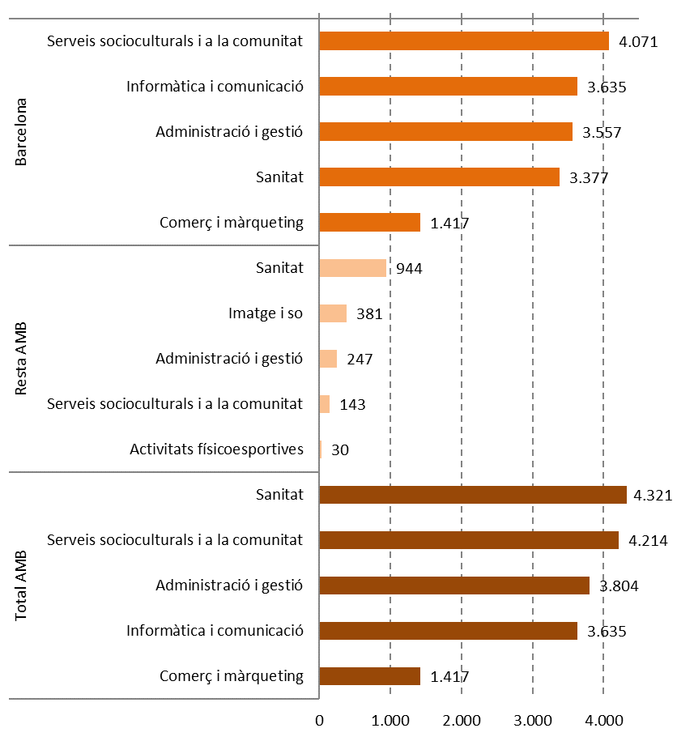

Font: Elaboració pròpia a partir de les dades del Departament d'Educació de la Generalitat de Catalunya

Comentari:
Hi ha una forta concentració de la matriculació d'FP a distància. D'entrada, el 91% de totes les matrícules no presencials de l'AMB s'ubica a Barcelona. Però, a sobre, quatre famílies professionals a Barcelona aglutinen més de tres quarts (76%) de tot l'alumnat a distància de l'AMB: Serveis socioculturals i a la comunitat, Informàtica i comunicació, Administració i gestió, i Sanitat. Si considerem el total de l'AMB, en aquestes quatre famílies es concentra el 83% de tot l'alumnat a distància. A la resta de l'AMB, on el pes de l'alumnat a distància és molt menor, destacarien les famílies de Sanitat, Imatge i so, així com Administració i gestió, però amb xifres molt allunyades d'aquelles a Barcelona.

5.20
5.20. Matriculacions en FP inicial a distància per sexe (N). Curs 2018/2019

Àmbit | Dones | Homes | Total
Barcelona | 10,502 | 6,991 | 17,493
Resta AMB | 1,100 | 656 | 1,756
Total AMB | 11,602 | 7,647 | 19,249
Font: Elaboració pròpia a partir de les dades del Departament d'Educació de la Generalitat de Catalunya

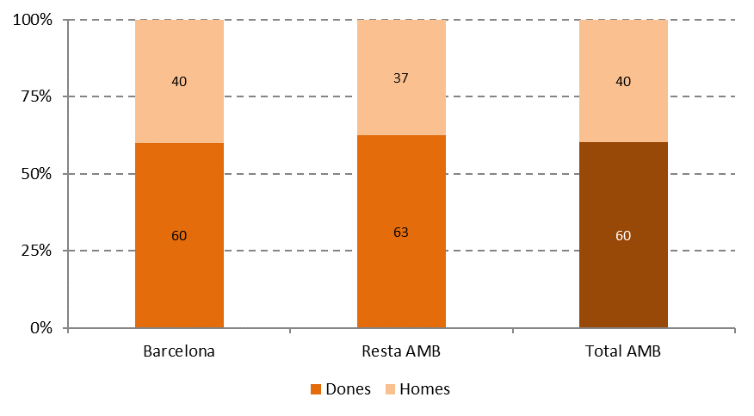
Matriculacions en FP inicial a distància per sexe (%). Curs 2018/2019

Font: Elaboració pròpia a partir de les dades del Departament d'Educació de la Generalitat de Catalunya

Comentari:
La distribució de gènere a la matriculació d'FP a distància és pràcticament inversa a la de les modalitats presencial i semipresencial (veure taula i gràfic 3.6) i dual (veure taula i gràfic 5.15). Si al total de l'AMB havíem vist que les dones suposen un 43% de l'alumnat presencial i semipresencial, al cas de l'FP a distància representen el 60%. Aquesta distribució es manté pràcticament igual a Barcelona, mentre que a la resta de l'AMB s'accentua la diferència una mica més: les dones passen de representar un 42% de l'alumnat presencial i semipresencial a un 63% en el cas a distància. Aquesta major presència de dones als estudis a distància probablement té a veure, entre d'altres factors, amb la necessitat de conciliació d'estudis amb la vida familiar, al recaure en les dones una major càrrega de responsabilitats i feina de cures.

